Главная


Чайно-гибридные розы
Парковые
Флорибунда

Плетистые
Бордюрные и почвопокровные
спреи

Чайно-гибридные
НА ГЛАВНУЮ
Чайно-гибридные
Наименование | Описание | Высота | Цветение | Цена | Кол-во | Фото
Акварель | биколор, лепестки переливаются от розовых до персиково-желтых оттенков | 100 см | повторно цветущая | 650 | 20 | 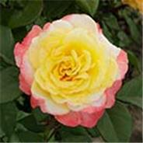
Адмирал | красная | 120 см | повторно цветущая | 650 | 10 | 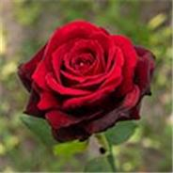
Аваланж | белая | 80 см | повторно цветущая | 650 | 4 | 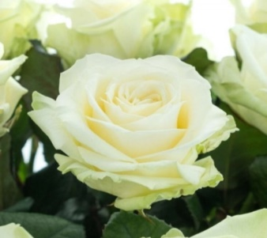
Аленушка | густомахровая розовая | 100 см | повторно цветущая | 650 | 1 | 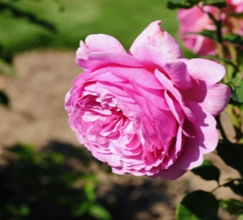
Айсленд | белая | 85 см | повторно цветущая | 650 | 6 | 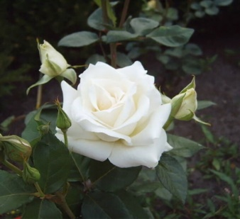
Анри Дельбар | оранжевый, желтый, хамелеон | 100 см | повторно цветущая | 650 | 10 | 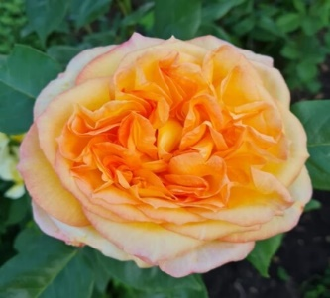
Баунти Вей | бледно-сиреневая, лавандовая с перламутром | 100 см | повторно цветущая | 650 | 10 | 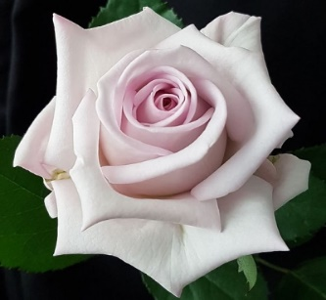
Белла Вита | белый с темно-красной каймой | 120 см | повторно цветущая | 650 | 6 | 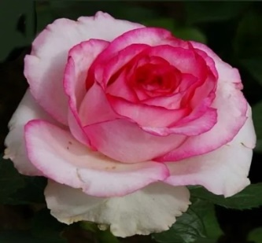
Блю Мун | серебристо-сиреневый или сиренево-пурпурный | 150 см | повторно цветущая | 650 | 10 | 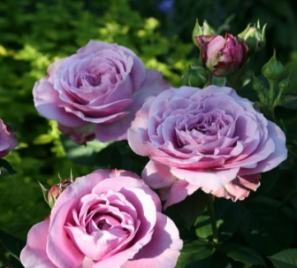
Барон Эдмон Де Ротшилд | пурпурно-малиновые с наружной стороны, светло-малиново-розовые с белым к основанию - с внутренней | 110 см | повторно цветущая | 650 | 20 | 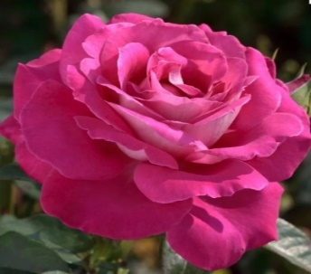 | 10
Глория Дей | желто-розовый | 120 см | повторно цветущая | 750 | 15 | 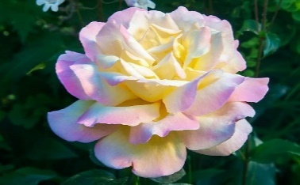
Золотая Магия | желто-оранжевый | 100 см | повторно цветущая | 650 | 1 | 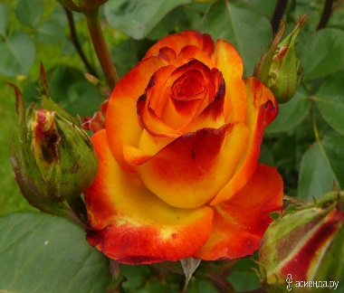
Вау | оранжево-розовый | 100 см | повторно цветущая | 650 | 8 | 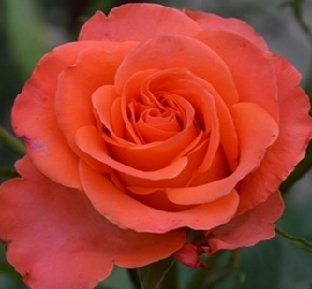
Императрица Фарах | белая с алым кантом | 150 см | повторно цветущая | 750 | 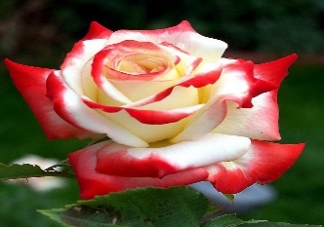 1+6
Ред Интуишн | Красная с темной полосой | 120 см | повторно цветущая | 650 | 4 | 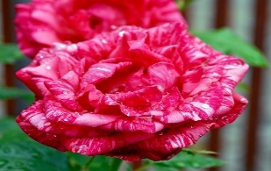
Пинк Интуишен | Мраморная окраска (розовая) | 150 см | повторно цветущая | 650 | 2+8 | 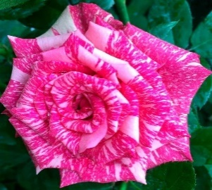
Вайт Наоми | белый | 100 см | повторно цветущая | 750 | 20 | 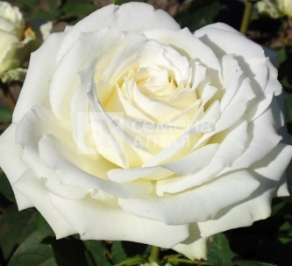 | 10
Сальвадор | кремово-желтая | 100 см | повторно цветущая | 650 | 10 | 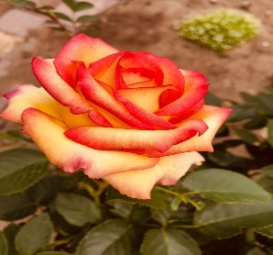
Осирия | бордо с белым низом | 90 см | повторно цветущая | 650 | 5 | 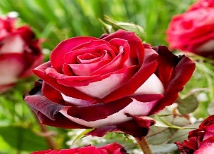
Бабкина | розовый | 120 см | повторно цветущая | 650 | 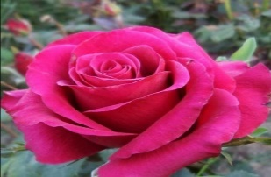 3
Анастасия | белая | 100 см | повторно цветущая | 650 | 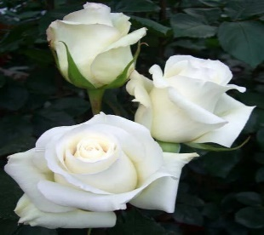 7+10
Блэк Баккара | темно-бордовая | 90 см | повторно цветущая | 650 | 4 | 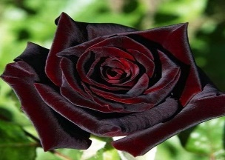
Голден Медальон | насыщенно-сливочно-желтый, ярче к основанию и бледнее к краям | 75 см | повторно цветущая | 650 | 10 | 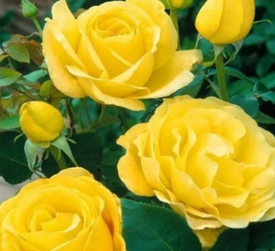
Гранд Дама | темно-розовый густомахровый | 180 см | повторно цветущая | 650 | 6 | 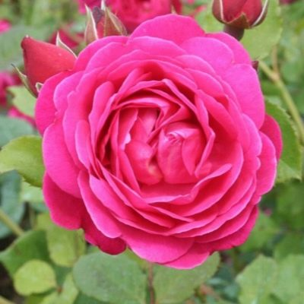
Корвет | оранжево-красный | 180 см | повторно цветущая | 650 | 20 | 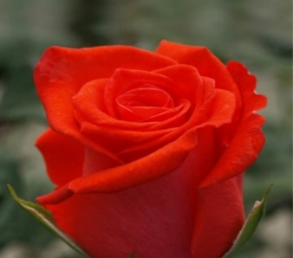 | 10
Кроненбург | красный | 120 см | повторно цветущая | 650 | 8+7 | 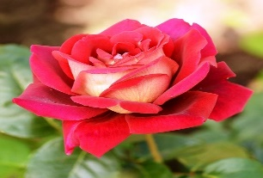
Николь | красный | 90 см | повторно цветущая | 650 | 1 | 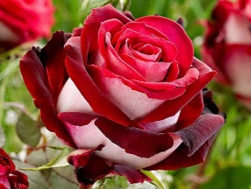
Лондон Ай | розовая с коралловым оттенком, махровая | 100 см | повторно цветущая | 750 | 20 | 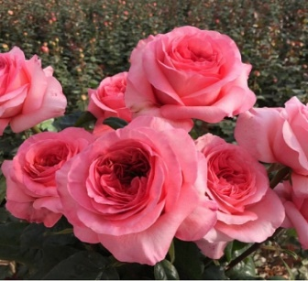 | 10
Моника | очень яркая красно-желтая с желтой изнанкой | 170 см | повторно цветущая | 650 | 10 | 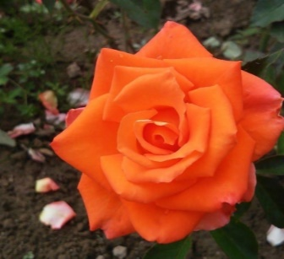
Черри Бренди | толяное молоко с красным | 100 см | повторно цветущая | 750 | 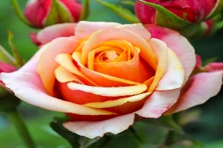 20
Боинг | белый | 120 см | повторно цветущая | 750 | 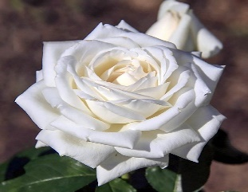 8+7
Рене Госсини | оранжево-мандариновый махровая | 80 см | повторно цветущая | 750 | 20 | 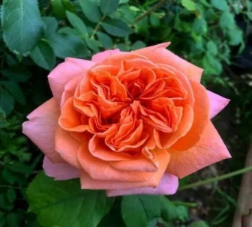
Керио | Жёлтый | 70 см | повторно цветущая | 750 | 20 | 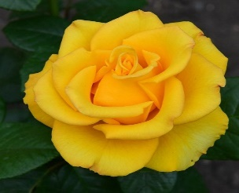
Ла Перла | Кремовый | 80 см | повторно цветущая | 650 | 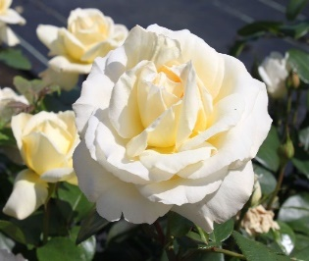 7
Супер Грин | зеленый, салатовый густомахровая | 100 см | повторно цветущая | 650 | 20 | 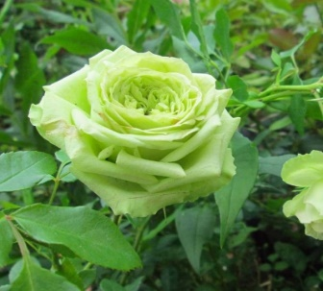
Аллан Сушон | Густомахровые цветы, окрашены в красно-малиновый цвет. сильный, сладкий аромат. Сорт обладает высокой устойчивостью к болезням и погодным условиям. | 110 см | повторно цветущая | 650 | 5 | 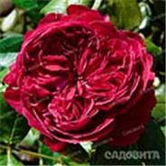
Тоффи | кофейно-карамельный махровая | 90 см | повторно цветущая | 650 | 9 | 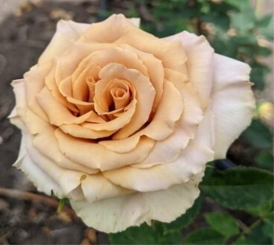
Черная Магия | черно-красные, центральные лепестки темно-малиновые | 150 см | повторно цветущая | 650 | 10 | 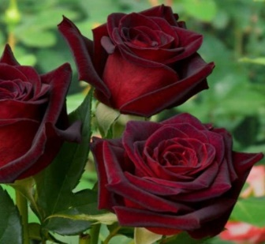
Белый медведь | Бутон густомахровый, красивой классической формы. Лепестки белоснежные, с нежно-желтым основанием. Аромат насыщенный, приятный. К . Сорт отлично подходит как для одиночных посадок, так и для групповых. | 100 см | повторно цветущая | 650 | 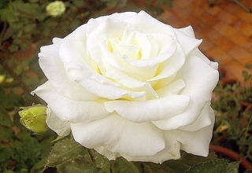 20
Восточный экспрес | биколор, Контрастное сочетание сливочно-желтой середины цветка и малиново-красных краешек лепестков У розы приятный, яркий аромат. Цветы почти всегда одиночные, изредка в небольших кистях. устойчивый к болезням | 120 см | повторно цветущая | 650 | 10 | 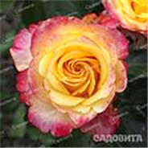
Голд Сфинкс | Цветы средне-махровые, окрашены в ярко-желтый цвет. Сорт характеризуется хорошей устойчивостью к морозам. Отлично подходит для оформления участков и для срезки. | 70 см | повторно цветущая | 650 | 3+10 | 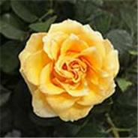
Черный Принц | темно-бордовый, с бархатистым мерцанием | 150 см | повторно цветущая | 650 | 18 | 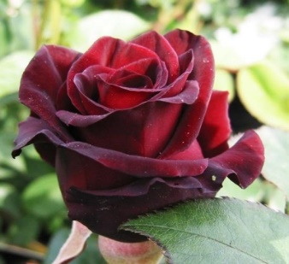
Хаим Сатин | бело-красный, полосатый | 90 см | повторно цветущая | 650 | 20 | 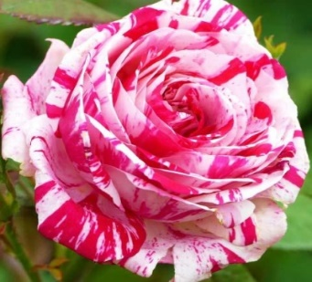
Иоганн Вольфганг фон Гете | Яркие, пурпурно-фиолетовые , источают сильный, насыщенный аромат благородных роз. | 120 см | повторно цветущая | 650 | 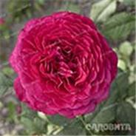 2+9
Маракеш | густомахровые. окрашены в темно-лососевые, персиковые, ближе к кофейному цвету оттенки. Аромат легкий, устойчивый.обладает высокой морозостойкостью и устойчивостью к заболеваниям. | 100 см | повторно цветущая | 650 | 1 | 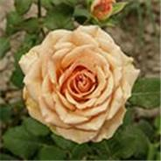
Парадайз | в серебристо-лавандовую окраску, а края раскрывающихся лепестков, имеют слегка красную кайму. По мере распускания, кайма становится более широкой и приобретает насыщенный малиновый оттенок, и только центральные лепестки не сменяют свою лавандовую окраску. Бутоны крупные, с приятным ароматом. | 100 см | повторно цветущая | 650 | 1 | 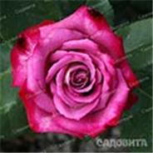
Ред Наоми | Красно-вишневый бутон, с темными, практически черными краями.Бутоны наполнены приятным, сладким ароматом. Ц. Куст среднего размера, высотой 80-100 см, побеги слабо-колючие. | 100 см | повторно цветущая | 750 | 2+10 | 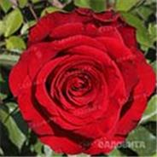
Шарль де Голль | сиреневый с голубым оттенком | 90 см | повторно цветущая | 650 | 6 | 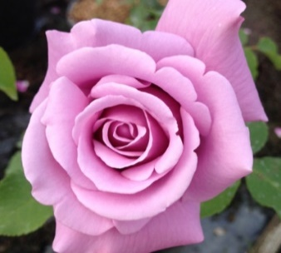
Талея | легкие нотки теплого абрикосового, прекрасные оттенки шампанского и нежнейшие тона светлого розового цвета, а внешние лепестки переливают в себе оттенок салатового и нежно-зеленого цвета. Аромат хорошо ощутимый. | 90 см | повторно цветущая | 650 | 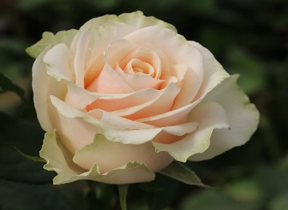 10
Шантелла | нежной розовой окраски, более светлые, фарфорово-розовые в центре | 90 см | повторно цветущая | 650 | 10 | 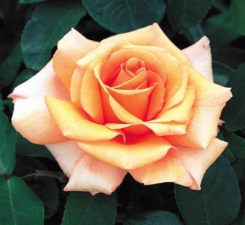
Биколетте | темно-красный с золотисто-желтым или кремовым реверсом | 150 см | повторно цветущая | 650 | 10 | 
Френдшип | биколор, Цветки крупные, окрашены в насыщенные пурпурно-красные оттенки с внутренней стороны и светло-желтые снаружи. | 90 см | повторно цветущая | 650 | 4 | 
Анри Матисс | малиново-красный с белыми и розовыми штрихами | 110 см | повторно цветущая | 650 | 10 | 
Хулио Иглесиас | светло-кремовый, с широкими красными и малиновыми полосами | 80 см | повторно цветущая | 650 | 3 | 
Мерседес | рыжая | 90 см | повторно цветущая | 650 | 7 | 
Циркус | густомахровый,оранжевый с красноватыми краями и розоватым оттенком | 120 см | повторно цветущая | 750 | 30 | 
Хайлендер | Двухцветная чайно-гибридная роза, с классическим бутоном заостренной формы. Кончики лепестков розы, имеют розовый насыщенный оттенок. Основания лепестков розы белого цвета. Аромат тонкий и приятный. | 80 см | повторно цветущая | 650 | 25 | 

почвопокровная-спреи
НА ГЛАВНУЮ
Почвопокровные и Спрей
Название | Описание | Высота | Цветение | Цена | Кол-во | Фото
Амулет (спрей) | густомахровые В начале роза радует темно-розовым цветением, а затем она приобретает более нежные оттенки. Сорт отличается устойчивостью к мучнистой росе и черной пятнистости, замечательно переносит морозы и дожди. | 40-50 см | повторно цветущая | 650 | 5+10 | 
Альпенглюхен (почвопокровная) | красная с яркими желтыми тычинками | 40-60 см | повторно цветущая | 650 | 20 | 
Сноу Балет (почвопокровная) | белый | 40-50 см | повторно цветущая | 650 | 20 | 
Сновит(почвопокровная) | Цветы белые, иногда с кремовым оттенком, махровые | до 50 см | повторно цветущая | 650 |  45
Фейри (почвопокровная) | розовая | до 70 см | повторно цветущая | 650 | 10 | 
Фейри Сонг (почвопокровная) | розовая | до 70 см | повторно цветущая | 650 | 20 | 
Фейри Чангелинг (почвопокровная) | ярко-розовый | 45 см | повторно цветущая | 650 | 18 | 
Фейри Данс(почвопокровная) | Цветки мелкие, махровые, ярко-красные или ярко-малиновые, | до 150 см | повторно цветущая | 650 | 1+24 | 
Сиреневый дождь(почвопокровная) | пурпурного цвета Аромат легкий. Устойчивость к болезням высокая. | 50-60 см | повторно цветущая | 650 | 9
Хайдефоер(почвопокровная) | Благодаря вертикальному росту, идеально подходит для создания бордюров и цветочных дорожек. Ярко красные цветы, с золотисто желтыми тычинками в центре Аромат приятный. | 50-70 см | повторно цветущая | 650 | 2 |  
Келли (спрей) | оранжевый с лососевым оттенком | 80-100 см | повторно цветущая | 650 | 20 | 
Каталина (спрей) | светло-желтый | 90 см | повторно цветущая | 650 | 10 | 
Файер Флеш (спрей) | красно-желтый | 50-60 | повторно цветущая | 650 |  10
Бэби Романтика (спрей) | розовый с желтой серединой с абрикосовыми оттенками | 30-40 см | повторно цветущая | 650 | 10 | 
Лидия (спрей) | светло-розовый, сливочный | до 60 см | повторно цветущая | 650 | 10 | 
Глориус (спрей) | розовый | до 70 см | повторно цветущая | 650 |  1
Бэби Бакара(спрей) | красный | 50-60 | повторно цветущая | 650 | 1+10 | 
Йеллоу стар(спрей) | желтый | 50-60 | повторно цветущая | 650 | 10
Шампань Рококо | плавный перелив от лососево-персикового в теплый желтовато-кремовый. | 80-90 | повторно цветущая | 650 | 10 | 
Сан сити(спрей) | желтый | 50-70 | повторно цветущая | 650 | 10
Таманго(спрей) | красно-малиновый | 60 | повторно цветущая | 650 |  1
Эротик Рококо (спрей) | красно-малиновый и бордовый | 60-80 | повторно цветущая | 650 | 10 | 
Аррой Фолис(спрей) | бело-розовая | до 50 см | повторно цветущая | 650 | 5 | 
Тайфун (спрей) | смешанная окраска, на одном кусте одновременно цветут и желтые, и розовые, и оранжевые цветы с акварельными переходами цвета и брызгами красок | до 150 см | повторно цветущая | 650 | 5 | 
Стерлинг Сенсейшен (спрей) | сиренево-пепельный, серо-голубой | 80 см | повторно цветущая | 650 | 10 | 
Йеллоу Долл (спрей) | раскрываются в махровые, лимонно-желтые цветки. . Цветы обладают легким, едва уловимым ароматом. | 60 см | повторно цветущая | 650 | 1+8 | 
Иониум (спрей) | ярко-красный | 50-70 см | повторно цветущая | 650 | 20 | 
Оранж Джувел (спрей) | ярко-оранжево-красные | 50 см | повторно цветущая | 650 | 10 | 
Аллегрия(спрей) | Цветы махровые, бутоны небольшие, бокаловидные, окрашены в оранжевый или оранжево-розовый цвет. Устойчивость к болезням и морозостойкость - выше средней. | 0,6 м | повторно цветущая | 650 | 10 | 
Лавли Лидия(спрей) | Удлиненные, красивые бутоны, окрашены в насыщенно-розовый цвет. Роза хорошо переносит холод, среднеустойчива к болезням. Может выращиваться как срезочная или садовая роза. | 0,7 м | повторно цветущая | 650 | 10 | 
Макарена(спрей) | светло-желтые с более ярким центром, позднее приобретают розовый оттенок. | 0,6 м | повторно цветущая | 650 |  10
Пинк Флэш (спрей) | ярко-розовый оттенок, переплетается с белоснежными полосками вдоль лепестка. Цветение повторное, продолжительное. Сорт среднеустойчив к болезням. Розу можно высаживать в бордюре, клумбе, цветнике, вазоне. | 0,6 м | повторно цветущая | 650 |  10
Ред Сенсейшн(спрей) | темно-красные махровые цветки, с чуть загнутыми наружу лепестками. в серединке красуются ярко-желтые тычинки. | 0,6м | повторно цветущая | 650 |  2+10
Флеш Найт(спрей) | двухцветная роза-спрей. красно-бордовые лепестки, покрыты белыми штрихами. Бутон махровый Устойчивость к заболеваниям и дождю высокая. | 0,7-0,8м | повторно цветущая | 650 | 10 | 

Плетистые
НА ГЛАВНУЮ
Плетистая
Название | Описание | Высота | Цветение | Цена | Кол-во | Фото
Голден Шоверс | желтый | 300 см | повторно цветущая | 950 | 10 | 
Амадеус | красный | 250 см | повторно цветущая | 950 |  6
Абракадабра | темно-бордовый с лимонно-желтыми мазками и полосами | 200 см | повторно цветущая | 950 | 30 | 
Сали Холмс (мускусная) | белая | 150 см | повторно цветущая | 950 | 7 | 
Шнеевальцер | белая | 300 см | повторно цветущая | 1200 |  1+20
Арлекин | кремово-розовая | 300 см | повторно цветущая | 950 | 1 | 
Дороти Перкинс | розовая | 350 см | повторно цветущая | 950 | 3 | 
Барок | Густомахровые цветы, окрашены в нежный абрикосовый цвет, со временем выгорая до сливочно-желтых оттенков | 200 см | повторно цветущая | 950 | 20 | 
Брауни | Лепестки характеризуются полосатостью и чередованием красного, бледно-розового, вишневого и пепельно-коричневого оттенков. В начале, бутоны появляются красными, но по мере распускания они начинают менять окраску и становятся весьма необыкновенными. Цветы густомахровые | 180 см | повторно цветущая | 950 | 9 | 
Бьенвеню | розовый с сиреневым оттенком | 300 см | повторно цветущая | 950 | 9 | 
Казино | Цветы крупные, густомахровые, окрашены в нежно-желтый цвет. Бутоны источают приятный, тонкий и нежный аромат. Лепестки широкие, а к центру более | 300 см | повторно цветущая | 950 | 20 | 
Полька | Цветы пышные, махровые, Нераскрывшийся бутон светло-желтого цвета. Раскрывшиеся цветы абрикосовые, с нежно-сливочными краями и желтыми тычинками. | 200 см | повторно цветущая | 1200 | 7 | 
Розариум Ютерсен | Цветы крупные, густомахровые. Лепестки наполнены розово-малиновыми оттенками. Оборотная сторона выполнена в серебристо-розовых тонах. Со временем лепестки способны менять свою окраску на более светлую Они очень устойчивы к дождям и ветру. | 300 см | повторно цветущая | 1200 | 6 | 
Индиголетта | темно-фиолетовый | 200 см | повторно цветущая | 1200 | 10 | 
Роял Бьюти | бело-розовый | 300 см | повторно цветущая | 950 | 20 | 
Клэр Остин | белая | 150 см | повторно цветущая | 950 | 6 | 
Сантана | огненно-красный | 300 см | повторно цветущая | 1200 | 20 | 
Флорентина | ярко-красный с желтым глазком | 200 см | повторно цветущая | 1200 | 10 | 
Эрик Таберли | малиновый | 160 см | повторно цветущая | 950 | 10 | 
Голден Селебрейшен | ярко золотисто-желтый с медным оттенком | 150 си | повторно цветущая | 950 | 10+6 | 

Парковые
НА ГЛАВНУЮ
Парковая
Название | Описание | Высота | Цветение | Цена | Кол-во | Фото
Луис Одьер | розовая крупноцветковая | 150 см | повторно цветущая, м/у до -35 | 950 | 5+9 | 
Роз де Решт | розовый (густомахровая) | 90 см | повторно цветущая | 800 | 6 | 
Штертебекер | светло-красные, светящиеся | 120 см | повторно цветущая | 800 | 10 | 
Сахара | оранжевый | 150 см | повторно цветущая | 800 | 1 | 
Фис Клайм | белый | 60 см | повторно цветущая | 800 | 20 | 
Пэт Остин | оранжевая | 100 см | повторно цветущая | 800 | 20 | 
Фальстаф | тёмно-малиновыми с фиолетовым отливом | 150 см | повторно цветущая | 950 | 29+20 | 
Центифолия Мускоза | розовая густомахровая | 180 см | повторно цветущая | 800 |  9+20
Фердинанд Пичард | Цветы розово-красные, с бледно-розовыми продольными полосками. По мере распускания, розовый цвет становится почти белым, а розово-красный становится темно-карминным. устойчивый аромат. | 200 см | повторно цветущая | 800 | 3+7 | 
Фронтенак (канадская) | Бутоны окрашены в малиново-розовый оттенок, позднее они распускаются и лепестки становятся наполненными насыщенно-розовыми оттенками, с малиновыми нотками. Цветки полумахровые, | 200 см | повторно цветущая | 800 | 8 | 

Флорибунда
НА ГЛАВНУЮ
Флорибунда
Название | Описание | Высота | Цветение | Цена | Кол-во | Фото
Космос | бледно розовая | 90 см | повторно цветущая | 800 |  1+20
Мария Терезия | светло-розовый | 80 см | повторно цветущая | 800 | 10 | 
Роз де Систэрсьян | биколор | 120 см | повторно цветущая | 800 |  18
Шанти | махровые красно-оранжевые | 100 см | повторно цветущая | 800 | 1+20 | 
Шнеевитхен | белая | 150 см | повторно цветущая | 800 | 10 | 
Айсберг | белый | 150 см | повторно цветущая | 800 | 10 | 
Минерва | фиолетово-голубой с золотисто-желтыми тычинками, при распускании приобретает светло-синий оттенок | 90 см | повторно цветущая | 800 |  10
Мидсаммер | Цветы, которые окрашены в насыщенно-малиновый цвет, с желтой оборотной стороной лепестков. Бутоны густомахровые, квартированные. выносливая, устойчивая роза. Сорт обладает высокой морозостойкостью и устойчивостью к заболеваниям. | 120 см | повторно цветущая | 800 | 20 | 
Коко Локо | Бутоны окрашены в цвет "кофе с молоком", со временем плавно меняет свою окраску, становясь лавандовым. В то время как он отцветает, снова меняет окраску, приобретая уже шоколадные оттенки. | 90 см | июнь-август | 800 |  30
Амбер Куин | Цвет изменчив - иногда цветы более желтые или розоватые, чем янтарные - но как правильно цвет насыщенно-абрикосовый, близкий к цвету янтаря. | 75 см | повторно цветущая | 800 | 1 | 
Абракадабра | Это золотисто-кремовые паутинные сплетения на бордовых, бархатных лепестках. К Сам цветок состоит из закрученных лепестков, которые источают приятный аромат. | 70 см | повторно цветущая | 800 | 30 | 
Алабастер | Бутоны крупные, густомахровые, окрашены в сливочно-белый цвет, расположены на высоких цветоносах по 3-5 штук. Аромат легкий, приятный. Сорт устойчив к заболеваниям, довольно зимостоек. . | 70 см | повторно цветущая | 800 |  10
Фри Спирит | Она может похвастаться весьма необычным окрасом: смесью красного, желтого, розового, персикового и цвета фуксии. Бутоны наполнены легким ароматом. | 80 см | повторно цветущая | 800 | 7 | 
Перпл Эден | дымчато-пурпурный, фиолетовый | 90 см | повторно цветущая | 800 | 20 | 
Шрабы
Перпл Тайгер | полосатый, пурпурный, с пятнами розового, сиреневого, белого | 100 см | повторно цветущая | 800 | 5 | 
Джубили Селебрейшн | лососево-розовый, с золотым оттенком на обратной стороне лепестков | 120 см | повторно цветущая | 800 | 19 | 
Мари Кюри | абрикосово-розовый | 90 см | повторно цветущая | 800 | 20 | 
Анни Дюпрей | днем цветет в нежных молочно-кремовых оттенках, вечером тон становится более насыщенным, с выраженным серебристым отливом | 120 | повторно цветущая | 800 | 16 | 
Патриция Кент | кремово-желтую окраска | 150 см | повторно цветущая | 800 | 3 | 
Фламенко | красные с темно-розовым реверсом | 100 см | повторно цветущая | 800 | 11 | 
Сахара | золотисто-желтый с бронзово-красными штрихами и полосами, выгорает до лимонно-желтого или сливочного, по краям образуется малиновая кайма | 150 см | повторно цветущая | 800 | 20 | 
Графиня ХарденБерг(используется как парковая) | темно-бордовый, почти черный, бархатный, густомахровый, крупный, Отличается неповторимым ароматом роз, который чувствуется на расстоянии. | 150 см | повторно цветущая | 800 |  1+10
Декор Арлекин Мейян | Крупные, махровые, землянично-красные цветки, с розовато-желтой оборотной стороной лепестков, привлекают внимание очень яркой и неоднородной окраской. Раскрывшись, цветки имеют малиново-розовую окраску, с крупным желтым глазком, а наружная поверхность лепестка – бледного желтого тона. | 170 см | повторно цветущая | 800 | 3+10 | 
Мияби | абрикосово-персиковый с розовыми наружными лепестками | 120 см | повторно цветущая | 800 | 10 | 
Мисаки | пудрово-розовый | 100 см | повторно цветущая | 800 | 20 | 
Морден Руби | темно-розовый либо малиновый, на лепестках множество малиновых точек | 120 см | повторно цветущая | 800 | 8 | 
Приер де Сан Косм | клубнично-розовый с желтым центром, изнанка лепестков тоже желтая | 200 см | повторно цветущая | 800 | 10 | 
Уильямм Кристи(используется как парковая) | Цветки красивые, густомахровые, в небольших соцветиях. Лепестки узкие, плотно сложены. Они окрашены в нежно-розовые оттенки в центре и более бледные по краям. Аромат умеренный . устойчивый к заболеваниям. . Хорошо подходит как для групповых, так и для одиночных посадок. | 140 см | повторно цветущая | 800 | 1 | 
Шерлок Холмс | Золотисто-янтарные цветки, с оранжево-абрикосовыми нотками, . Аромат свежий благодаря силе роста это идеальный сорт для посадки в миксбордер на средний или задний план, в одиночку или небольшой группой. Прекрасно на срезку. | 130 см | повторно цветущая | 800 | 1+10 | 

ШРАБ АНГЛИЙСКИЙ
Абракхам Дерби | с персиковыми, золотистыми и медными тонами лепестков. В жаркую погоду ярче проявляется абрикосовый тон, в прохладную – розовый. Бутоны густомахровые. Аромат очень сильный, фруктовый, с нотками клубники и с примесью аромата розового масла. | 150 см | повторно цветущая | 950 | 9+20
Бенджамин Бриттен | Сорт обладает необычной окраской - красный, с коралловым оттенком. Глубоко чашевидные цветки постепенно раскрываются до открытой, слегка чашевидной розетки. Цветки легкие, густомахровые, средних размеров, обычно с пуговкой в центре. Аромат интенсивный, фруктовый, с оттенком вина и груши. Куст мощный, ветвистый, густооблиственный. | 160 см | повторно цветущая | 950 |  1+20
Беатрис | Центр чашевидного цветка с завитками золотых тычинок плотно обрамлен волнистыми приподнятыми теплого сливочно-желтого цвета, с более светлыми крайними лепестками. Окраска цветка при понижении температуры воздуха становится ближе к абрикосовой. Аромат сильный и сложный. | 100 см | повторно цветущая | 950 | 1+10 | 
Вильям Шекспир 2000 | бархатно-красного цвета, со временем переходящего в столь же насыщенный пурпурный | 120 см | повторно цветущая | 950 | 10 | 
Кристофер Марлоу | интенсивный оранжево-розовый изнутри и золотисто-желтый с розовым оттенком снаружи, с желтой пуговкой в центре | 100 см | повторно цветущая | 950 | 10 | 
Леди оф Шалот | лососево-розовый с золотисто-желтой обратной стороной лепестков | 120 см | повторно цветущая | 950 | 10 | 
Манстед Вуд | малиновый со светлой внешней стороной лепестков, по мере распускания становится темно-красным бархатным | 100 см | повторно цветущая | 950 | 10 | 
Дарси Басселл | ярко-пурпурный в начале цветения, постепенно раскрывается в совершенную розетку, со множеством прекрасно сложенных лепестков багрово малиново-красного цвета, со временем могут появляться бархатисто фиолетовые тона. Аромат легкий, фруктовый. | 100 см | повторно цветущая | 950 |  10
Принцесса Анна | густо-розовые, почти малиновые, по мере роспуска выгорают до ярко-розовых, изнанка лепестков - с интересным желтым подтоном | 120 см | повторно цветущая | 950 | 10 | 
Принц | Роза оригинальной, бархатно-пурпурной, почти черной окраски, которая переходит в , пурпурно-лиловый цвет. Бутоны густомахровые | 120 см | повторно цветущая | 950 | 6 | 
Янг Люсидас | Цветки довольно крупные. Окраска необычна: смесь розового и красного, внешние лепестки выгорают до светло-пурпурного, и все это контрастирует с серебристой изнанкой лепестков. Аромат восхитительный. | 130 см | повторно цветущая | 950 | 17+10 | 
Тесс | темно-красный, нижняя сторона лепестков имеет красно-фиолетовый оттенок | 130 см | повторно цветущая | 950 | 8 | 
Ферст Леди | Сильнорослый и устойчивый сорт, с необыкновенными цветами. Тонкие и нежные лепестки, окрашены в холодный, розовый, светящийся цвет. Наружная сторона лепестков, наполнена белоснежно-кремовыми оттенками, а кайма украшена розово-малиновыми напылениями. Бутоны крупные, густомахровые, долго держат цвет, раскрываются медленно. Аромат нежный. Сорт обладает высокой морозостойкостью и устойчивостью к заболеваниям. | 150 см | повторно цветущая | 950 |  19
Крокус Роуз | Цвет соцветий желтый с белой или кремовой окантовкой на конце цветка | 120 см | повторно цветущая | 950 |  33

